UJI COBA
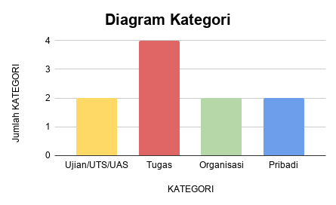
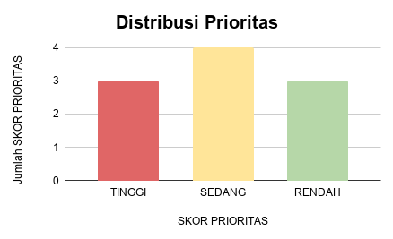
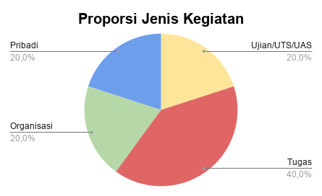
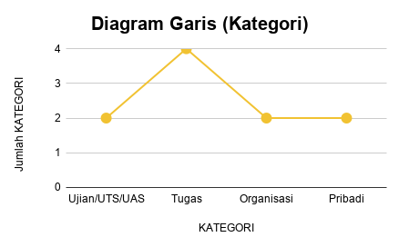
KEGIATAN | JENIS | KATEGORI | TENGGAT HARI | TINGKAT KESULITAN (1-5) | TERLAMBAT ? | SKOR VARIABEL | SKOR PRIORITAS | TINGKAT KESULITAN |  | ID Data | Skor Variabel (X) | Catatan (Kegiatan) | Keterangan
Projek WDM (progres mitra) | Kelompok | Ujian/UTS/UAS | 1 | 5 | Iya | 100 | TINGGI | 1 | Sangat mudah | 1 | 100 | Projek WDM | Kategori Tinggi
Desain Microbloc Imlek | Individu | Organisasi | 7 | 1 | Tidak | 49 | RENDAH | 2 | Mudah | 2 | 85 | Tugas Web UMKM | Kategori Tinggi
Kelas bahasa inggris | Individu | Pribadi | 5 | 2 | Tidak | 53 | RENDAH | 3 | Sedang | 3 | 81 | Tugas membuat video iklan | Kategori tinggi
Projek Game Edukasi | Individu | Ujian/UTS/UAS | 15 | 5 | Tidak | 60 | SEDANG | 4 | Sulit | 4 | 75 | Tugas Game | Kategori Sedang
Kajian Pendidikan | Kelompok | Organisasi | 10 | 2 | Iya | 63 | SEDANG | 5 | Sangat Sulit | 5 | 71 | Monthly Report | Kategori Sedang
Tugas APB | Individu | Ujian/UTS/UAS | 5 | 5 | Tidak | 75 | SEDANG |  |  | 6 | 65 | Projek Portofolio | Kategori Sedang
Tugas Membuat Video Iklan | Kelompok | Tugas | 7 | 4 | Tidak | 81 | TINGGI |  |  | 7 | 60 | Projek Game Edukasi | Kategori Sedang
Projek Media Digital Interaktif (aplikasi) | Individu | Ujian/UTS/UAS | 14 | 5 | Tidak | 60 | SEDANG |  |  | 8 | 59 | Review Music Video | Kategori Rendah
Monthly Report | Kelompok | Organisasi | 5 | 4 | Tidak | 71 | SEDANG |  |  | 9 | 52 | Stuban BSI | Kategori Rendah
Tugas Game | Individu | Tugas | 1 | 5 | Tidak | 75 | SEDANG |  |  | 10 | 49 | Desain Microbloc Imlek | Kategori Rendah
Tugas Web UMKM | Kelompok | Tugas | 3 | 5 | Tidak | 85 | TINGGI
Latihan pembuatan aplikasi catatan | Kelompok | Tugas | 1 | 3 | Tidak | 77 | SEDANG
projek portofolio | Individu | Pribadi | 20 | 5 | Iya | 65 | SEDANG |  |  | mean | 69.7
riview music video | Individu | Tugas | 5 | 1 | Tidak | 59 | RENDAH |  |  | median | 68
timeline max | Kelompok | Organisasi | 30 | 5 | Tidak | 60 | SEDANG |  |  | standar dev | 15.92377677
stuban bsi | Kelompok | Organisasi | 10 | 3 | Tidak | 52 | RENDAH
Edit Video | Kelompok | Organisasi | 14 | 5 | Tidak | 60 | SEDANG |  |  | var | 253.5666667
Workshop SMPTQ | Individu | Pribadi | 2 | 5 | Tidak | 65 | SEDANG |  |  | min | 49
tugas 4 probstat | Kelompok | Tugas | 1 | 5 | Tidak | 85 | TINGGI |  |  |  | =MAX(P2:P11
 |  |  |  |  |  |  |  |  |  | max | 100
 |  |  |  |  |  |  |  |  |  | range | 51

KEGIATAN | JENIS | KATEGORI | TENGGAT HARI | TINGKAT KESULITAN (1-5) | TERLAMBAT ? | SKOR VARIABEL | SKOR PRIORITAS
Projek WDM (progres mitra) | Kelompok | Ujian/UTS/UAS | 7 | 5 | Iya | 100 | TINGGI
Tugas Web UMKM | Kelompok | Tugas | 3 | 5 | Tidak | 85 | TINGGI
Tugas Membuat Video Iklan | Kelompok | Tugas | 7 | 4 | Tidak | 81 | TINGGI
Tugas Game | Individu | Tugas | 1 | 5 | Tidak | 75 | SEDANG
Monthly Report | Kelompok | Organisasi | 5 | 4 | Tidak | 71 | SEDANG
projek portofolio | Individu | Pribadi | 20 | 5 | Iya | 65 | SEDANG
Projek Game Edukasi | Individu | Ujian/UTS/UAS | 15 | 5 | Tidak | 60 | SEDANG
riview music video | Individu | Tugas | 5 | 1 | Tidak | 59 | RENDAH
Kelas bahasa inggris | Individu | Pribadi | 5 | 2 | Tidak | 53 | RENDAH
Desain Microbloc Imlek | Individu | Organisasi | 7 | 1 | Tidak | 49 | RENDAH

